GÁS
Desenvolvido pelo Departamento de Engenharia - EMMETI BRASIL - 2025

TUBOS MULTICAMADAS PARA GÁS - EMMETI
DIMENSIONAMENTO DE GÁS

 | DIMENSIONAR - GN |  | DIMENSIONAR - GLP

 |  | AJUDA

O programa foi verificado e testado com extremo cuidado por parte da EMMETI, com a finalidade de verificar a exatidão dos resultados. Todavia, a responsabilidade final e o bom senso do método de cálculo proposto e dos resultados obtidos são de responsabilidade do usuário. O usuário aceita que em um programa podem acontecer problemas e reconhece que foi prévio e especificamente avisado. A EMMETI não será responsável por eventuais danos de qualquer natureza relacionados à utilização do programa. A EMMETI reserva-se no direito de efetuar modificações a qualquer momento sem prévio aviso. Os manuais dos materiais de Gás Multicamadas EMMETI estão disponíveis para download no nosso site:

https://www.emmeti.com.br/catalogos

REFERÊNCIA
 | REFERÊNCIAS |  |  |  | INICIO | DIMENSIONADOR - GN |  | DIMENSIONADOR - GLP

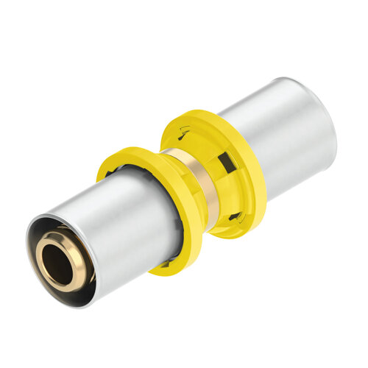
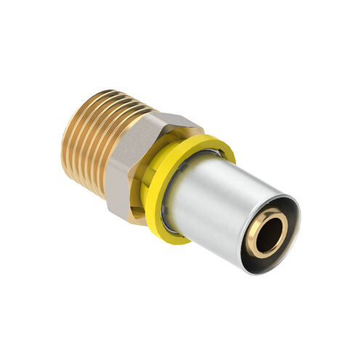
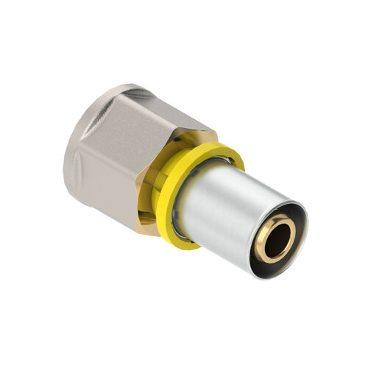
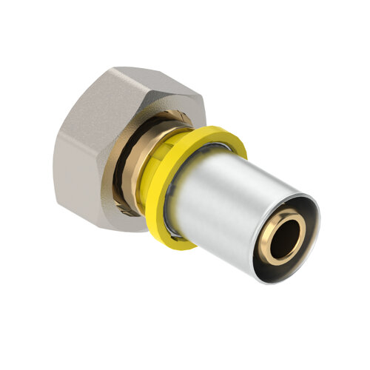

 |  |  |  |  | CONSUMO DOS APARELHOS A GÁS

 |  |  |  |  | APARELHO | QUANTIDADE | POTENCIA (Kcal/h)

1,8
1,6
1,6
1,6

UNIÃO OU REDUÇÃO | CONECTOR MACHO | CONECTOR FÊMEA | CONECTOR FÊMEA GIRATÓRIO
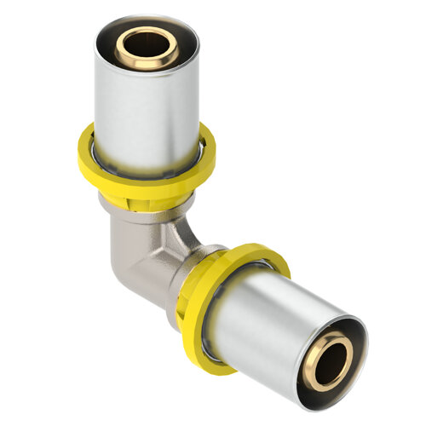
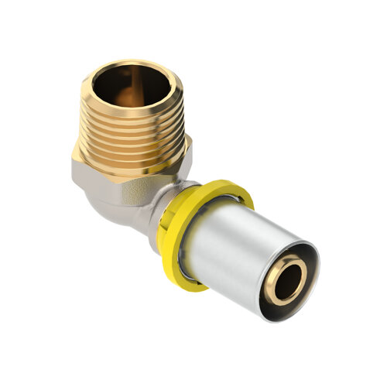
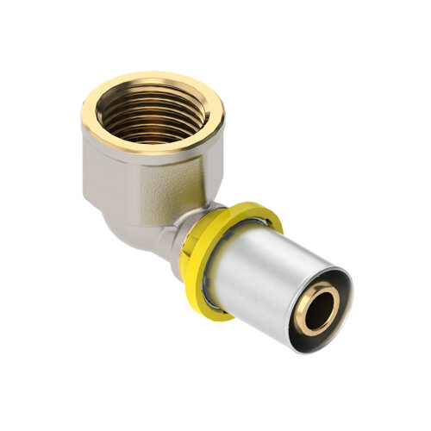

 |  |  |  |  |  |  | 0

 |  |  |  | PARA OBTER UM DIMENSIONAMENTO PRECISO, SOLICITAMOS QUE CONSULTE O CONSUMO DO APARELHO A GÁS, POIS PODEM OCORRER VARIAÇÕES DE POTÊNCIA DEPENDENDO DO FABRICANTE E MODELO.

2,4
2,2
2,2

COTOVELO | COTOVELO MACHO | COTOVELO FÊMEA
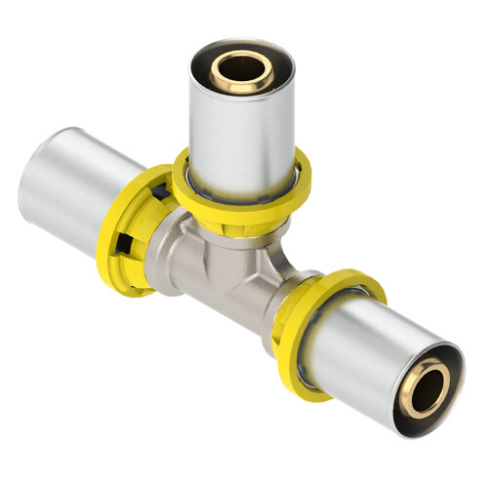

1,8
2,4
3,2

TEE - PASSAGEM DIRETA | TEE - PASSAGEM ANGULAR | TEE - ENTRADA CENTRAL
TEE MACHO - 1,8
TEE MACHO - 2,2
TEE MACHO - 3,0

TEE FÊMEA - 1,8
TEE FÊMEA - 2,4
TEE FÊMEA - 3,0

AJUDA
 |  |  | AJUDA

 | INICIO | DIMENSIONADOR - GN |  | DIMENSIONADOR - GLP

A base de cálculo e as fórmulas utilizadas nessa planilha respeitam a norma ABNT NBR 15526 - Redes de Distribuição Interna para Gases Combustíveis em Instalações Residênciais. Esse tópico de AJUDA usará um exemplo prático para ilustrar a forma de uso da planilha de Dimensionamento EMMETI.

 |  | Dadas as informações abaixo: |  |  |  | Dadas as informações abaixo:
 |  | 10 pavimentos (pé direito de 3m) |  |  |  | A unidade possui 2 pontos de utilização:
 |  | 4 unidades por pavimento |  |  |  | 1 Fogão 4 bocas c/ forno;
 |  | Instalação em GLP |  |  |  | 1 Fogão 2 bocas s/ forno;

No dimensionamento da rede de distribuição interna, devem ser consideradas as seguintes condições: Perda de carga máxima admitida para trecho de rede que alimenta diretamente um aparelho a gás : 10% da pressão de operação, devendo ser respeitada a faixa de pressão de funcionamento do aparelho de gás. Perda de carga máxima admitida para trecho de rede que alimenta um regulador de pressão: 30% da pressão de operação, devendo ser respeitada a faixa de pressão de funcionamento do regulador de pressão. Velocidade máxima admitida para rede: 20m/s.

1° PASSO

Definir o fator de simultâneidade entre os equipamentos. Lembrar que, para redes comerciais, unidade domiciliar única, caldeiras ou aparelhos a gás de grande consumo, escolher a opção NÃO no campo de Fator de Simultâneidade.

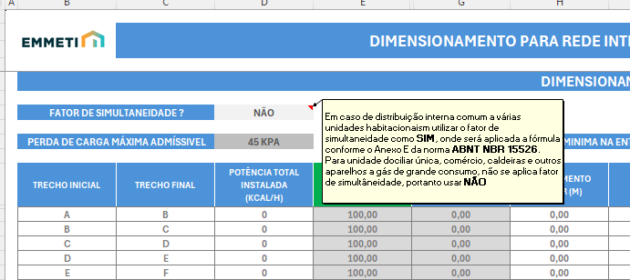

2° PASSO

Apontar a Pressão Inicial entregue pela concessionaria, ou dos recipientes de armazenamento de gás (Botijões de Gás).

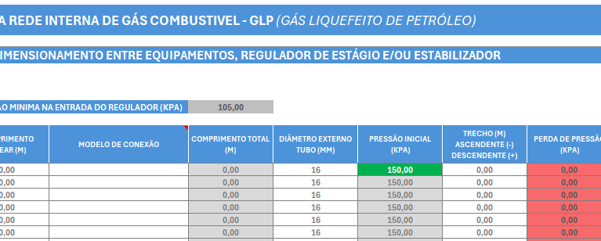

3° PASSO

Realizar o cálculo da demanda (Kcal/h) com auxilio da aba REFERÊNCIA da Planilha de Dimensionamento.

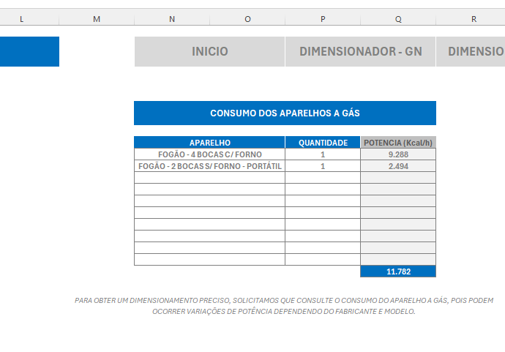

 |  |  |  | Por unidade
 |  |  |  | 11.782 Kcal/h

 |  |  |  | Por pavimento
 |  |  |  | 11.782 Kcal/h X 4 = 47.128 Kcal/h

 |  |  |  | Torre
 |  |  |  | 47.128 Kcal/h X 10 = 471.280 Kcal/h

Preencher o valor total da demanda no primeiro campo de Potência Total Instalada (Kcal/h).

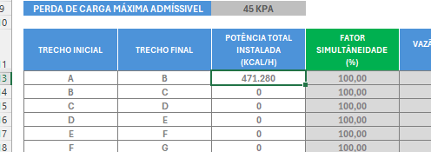

4° PASSO

Medir o comprimento linear do trecho de Implantação (entre o abrigo e o pé da prumada). Considerar como trecho linear todo o encaminhamento da tubulação, seja horizontal ou vertical.

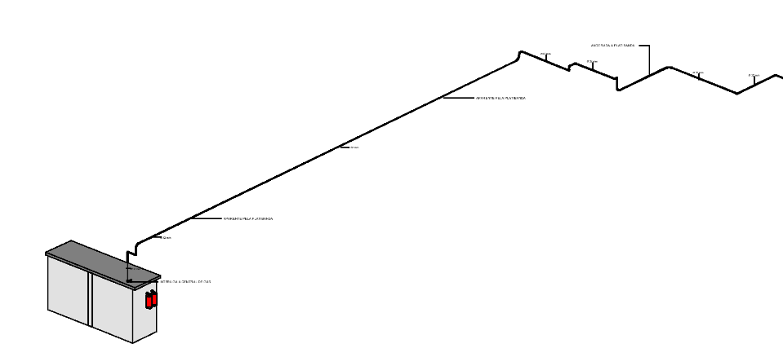

 |  |  |  | Comprimento
 |  |  |  | 55 metros

X

Preencher com o valor encontrado no campo Comprimento Linear (m).

5° PASSO

No dimensionamento, cada trecho do encaminhaneto que possui 1 segmento de tubo + 1 conexão, é considerado, nomeando-o, por exemplo, como trecho AB, BC e assim por diante. No nosso exemplo, neste passo, já possuimos o comprimento total do trecho de implantação que consideramos como "AB", faltando indicar a conexão que compõe esse trecho. Lembrando que a primeira conexão do abrigo é descartado.

6° PASSO

Considerar o trecho ascendente ou descendente dentro do trecho "AB". O trecho ascendente e descendente varia de acordo com o tipo do gás combustivel. Por exemplo, o gás GN é mais leve que o GLP, assim, ele tem menos esforço para se mover para cima num trecho vertical, ao contrário do GLP que precisa de mais esforço para fazer o mesmo movimento, em contrapartida, o GLP tem mais facilidade para descer no trecho vertical. Assim, no campo que é destinado para apontar o comprimento do trecho ascendente/descendente, o sinal de positivo (+) e de negativo (-) correspode a forma que o gás se comporta nessa situação de subida ou descida.

 |  |  |  | Considerado
 |  |  |  | - 4 metros ascendente

Preencher com o valor do trecho descendente ou ascendente com a identificação do sinal adequado (m).

7° PASSO

Repetir o procedimento para todos os trechos até o regulador de 2° estágio mais crítico (mais longe). A cada pavimento que se avança no dimensionamento, o valor total da potencia total reduz.

regulador mais crítico

todos os pavimentos possuem um regulador mais crítico

Para que o valor da pressão no ponto de consumo seja apresentado, é necessário que o campo "Trecho Final" seja ajustado com um valor numérico. Como no exemplo abaixo, com número 1.

8° PASSO

O campo Diâmetro Externo do Tubo permite que seja encontrado a opção mais viável, tanto técnica como finaceiramente para o dimensionamento. Basta ajustar os diâmetros dos tubos dos trechos, usando como parâmetro o campo de considerações e a escala gradual de cor no campo Perda de Pressão.

9° PASSO

Neste passo será informado a pressão após o Regulador de estágio (nesse exemplo - Regulador de 2º Estagio).

10° PASSO

Neste passo será dimensionado a rede secundária, o trecho entre o regulador de segundo estágio e o ponto(s) de consumo(s). O valor da soma dos aparelhos do apartamento será inserido no campo de Potência Total Instalada, o comprimentro encontrado entre medidor/regulador e a primeira conexão inserida no campo Comprimento Linear. A conexão também será considerada nesse passo, assim como o valor do trecho ascendente/descendente (se houver).

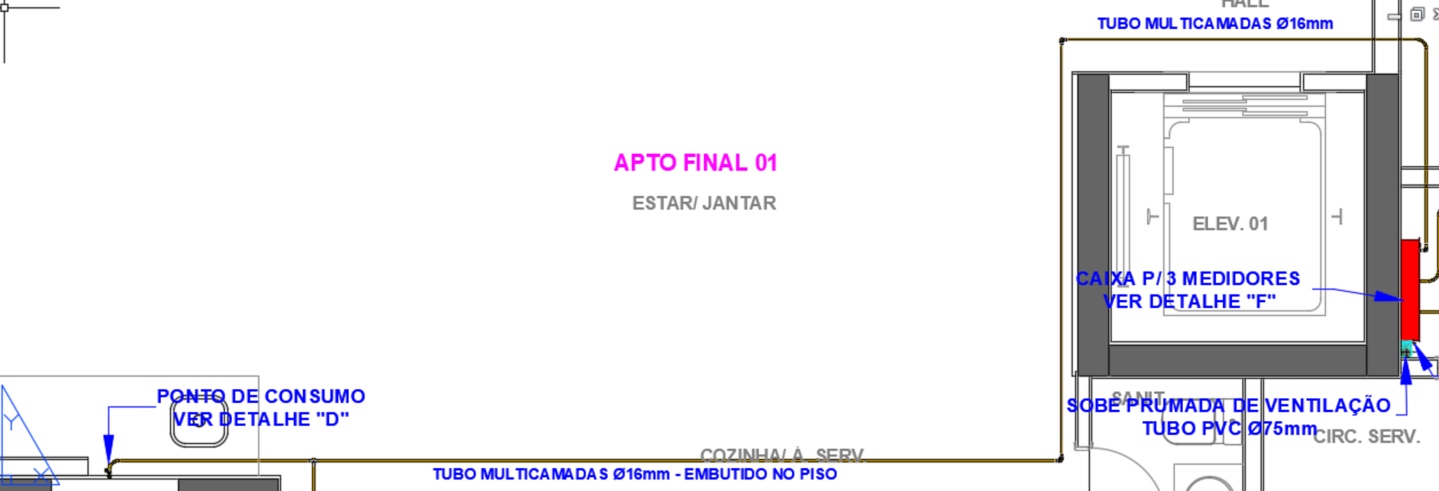

 |  |  |  |  | Considerado
 |  |  |  |  | 15 metros

11° PASSO

Os trechos finais que correspondem ao pontos de utilização serão alterados para números, para que o valor do campo Pressão do Ponto de Consumo seja mostrado, o valor do comprimento do trecho entre a primeira conexão até o ponto de consumo também será inserido, e a inclusão dos trechos acendentes e descendentes e ascendentes também devem ser inseridos.

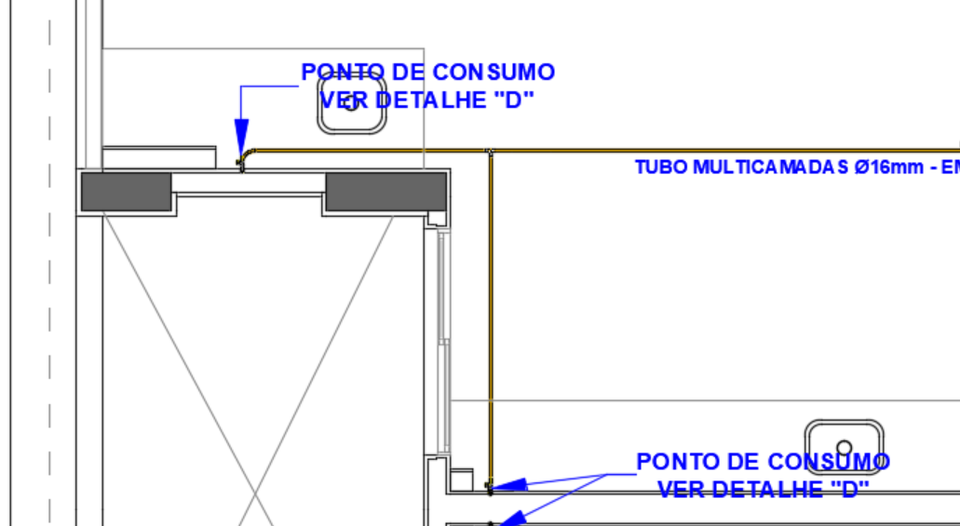

No nosso exemplo, a prumada dimensionada ficou com tubulação de diâmetros de 26mm à 16mm, para potencia total instalada, e os trechos internos ao apartamento com tubulação de 16mm. O processo vale também para dimensionamento em rede de gás GN.

